关系图
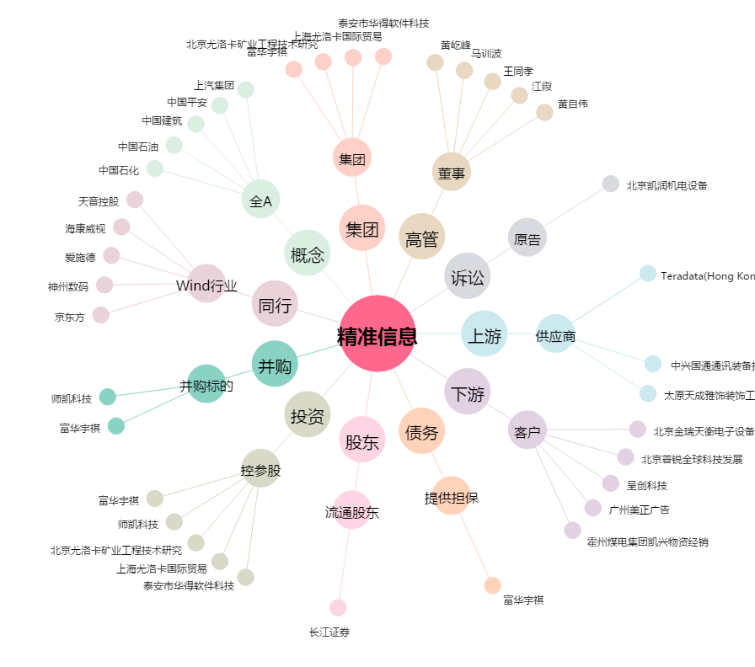
精准信息[300099.SZ] - 关系概览图

